Cycle de vie
Cycle de vie des produits

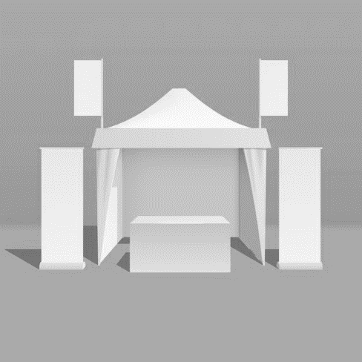
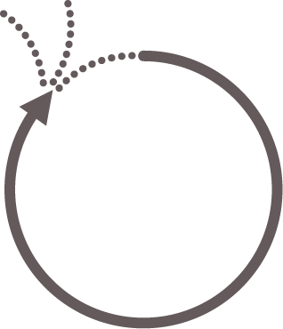
FIN DE VIE
Transport jusqu’au site de traitement et élimination
Traitement en fin de vie (recyclage, incinération, enfouissement)
UTILISATION
Consommation énergétique à l’usage (puissance nominale et durée d’utilisation)
Maintenance sur la durée de vie (pièces d’usure)
DISTRIBUTION
Emballage de distribution des éléments
Livraison jusqu’aux marchés principaux (distance et mode de transport)
TRANSFORMATION
Procédés de mise en œuvre des matériaux
Procédés de finitions des pièces et surface parachevée
Procédés d’assemblage des pièces : consommation électrique/gaz/eau et consommables
Taux de rebuts de fabrication et d’assemblage
MATIÈRES PREMIÈRES
Quantité de matières premières et secondaires
Origine des matières premières et secondaires
Approvisionnement jusqu’au site de fabrication (distances et modes de transport)
1
2
3
4
5
Valorisation énergétique
Enfouissement
Recyclage

Collecte de données
Nom du produit
Fichier de collecte

 | Information essentielle
 | Information secondaire

 | Unité fonctionnelle :
 | Surface recouverte par le produit : |  | m²
 | Durée de vie : |  | années

1
2

 | MATIERES PREMIERES ET PROCEDES DE TRANSFORMATION : Composants et sous-composants du produit

Merci de remplir le fichier de collecte en détaillant les composants et sous-composants de votre produit
 | Vous êtes libres d'ajouter ou de supprimer des lignes à votre convenance |  |  | MATIERES PREMIERES |  |  |  | FABRICATION |  |  | FINITION |  |  | APPROVISIONNEMENT
 | Composant (nom) | Sous-composant | Quantité du composant dans le produit | Masse unitaire du composant (g) | Matériau (Aluminum, PP, LED...) | % d'origine recyclé | Origine du matériau (France, Europe, inconnue…) | Procédés de mise en œuvre (injection, emboutissage) | Lieu de transformation (Orléans, Italie…) | Taux de rebut (lié à chaque procédé) | Procédé de finition (peinture, metallisation…) | Surface de finition (mm²) | Taux de rebut (lié à chaque procédé) | Mode d'approvisonnement du sous élément vers le lieu d'assemblage | Commentaires
 | Exemple | Socle | 1 | 58 g | Aluminium | 65% | Europe | Lamination | Europe | ? | Galvanisation | 56 cm² | 10% | Camion - 385 km | Tôle acier de référence GYDUD (fournisseur EVEA)
 |  |  |  |  |  |  |  | Pliage | Europe | ?

2

 | ASSEMBLAGE : Consommation d'énergie et consommables pour assembler le produit

 | Lieu d'assemblage (France, Europe, Monde) | Consommation d'électricité pour assembler une série de produits (en kWh ou en MJ) | Nombre de produits concernés par la mesure de la consommation électrique

3

 | EMBALLAGE : Composition de l'emballage du produit

 |  |  | MATIERES PREMIERES |  |  | FABRICATION |  |  |  | APPROVISIONNEMENT
 | Masse unitaire de l'élément (g) | Masse unitaire de l'élément (g) | Matériau (Aluminum, PP, LED...) | % d'origine recyclé | Origine du matériau (France, Europe, inconnue…) | Procédés de mise en œuvre (injection, emboutissage) | Procédé de finition (peinture, metallisation…) | Surface de finition (mm²) | Lieu de transformation (Orléans, Italie…) | Mode d'approvisonnement du sous élément vers le lieu d'assemblage | Commentaires

4

 | USAGE : Consommation énergétique en phase d'usage

 | Consommation énergétique
 | Puissance nominale du produit | Durée d'utilisation quotidienne | Nombre de jours de fonctionnement

